案例
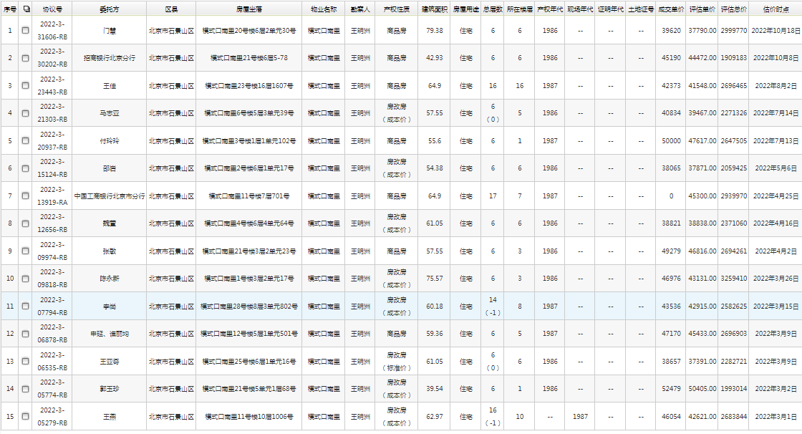
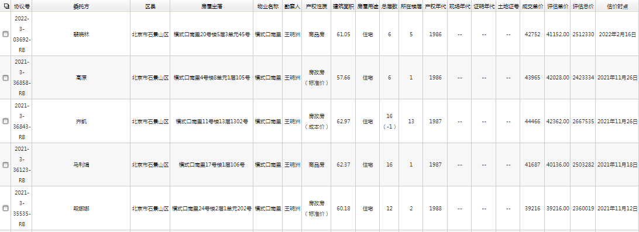

序号 | 面积 | 楼层 | 朝向 | 单价 | 装修 | 结构 | 备注 | 成交时间
1 | 79.38 | 6/6 | 南北 | 39620 | 普装 | 钢混 |  | 2022-10-18
2 | 42.93 | 6/6 | 南北 | 45190 | 简装 | 钢混 |  | 2022-10-08
3 | 57.55 | 5/6 | 南北 | 40834 | 简装 | 钢混 |  | 2022-07-14
4 | 55.6 | 1/6 | 南 | 50000 | 简装 | 钢混 | 花园 | 2022-07-13
5 | 54.38 | 6/6 | 南 | 38065 | 简装 | 钢混 |  | 2022-05-06
6 | 61.05 | 6/6 | 南北 | 38821 | 简装 | 钢混 |  | 2022-04-16
7 | 57.55 | 3/6 | 南北 | 49279 | 简装 | 钢混 |  | 2022-04-02
8 | 75.57 | 3/6 | 南北 | 46796 | 普装 | 钢混 |  | 2022-03-26
9 | 59.36 | 5/6 | 南北东 | 47170 | 普装 | 钢混 |  | 2022-03-09
10 | 61.05 | 6/6 | 南北 | 38657 | 普装 | 钢混 |  | 2022-03-09
11 | 39.54 | 1/6 | 南北 | 52479 | 简装 | 钢混 | 花园 | 2022-03-02
12 | 61.05 | 5/6 | 南 | 42752 | 普装 | 钢混 |  | 2022-02-16
13 | 57.66 | 1/6 | 南北 | 43965 | 毛坯 | 钢混 |  | 2021-11-26

